Hoja1
Examen
Sara Carolina Gómez Delgado | 226594
Rafael Andrade Capetillo | 225854 | P | -26000
 |  | r | 12% | 1% | Interés del periodo

 |  | 0
 |  | 1 | $182.00
 |  | 2 | $182.00
 |  | 3 | $182.00
 |  | 4 | $182.00 |  | $710.16 | -$25,289.84
 |  | 5 | $840.00 |  | VF | $26,316.71
 |  | 6 | $840.00 |  | nper | 37.772542075
 |  | 7 | $840.00
 |  | 8 | $840.00
 |  | 9 | $840.00 |  | * Los 4 pagos de $182 llevados al presente equivalen a los $710, esto sumado a los -$26,000 nos da -$25,289.84
 |  | 10 | $840.00 |  | * Esa cantidad llevada al año 4 equivale a $26,316.71
 |  | 11 | $840.00 |  | * Usando la función NPER obtuvimos que 37.7 periodos (de $840) serían necesarios para cubrir el costo.
 |  | 12 | $840.00 |  | * Utilizando VNA con 38 periodos (redondeando) nos da un poco más de los $26,000, que es lo esperado considerando los decimales
 |  | 13 | $840.00
 |  | 14 | $840.00
 |  | 15 | $840.00
 |  | 16 | $840.00
 |  | 17 | $840.00
 |  | 18 | $840.00
 |  | 19 | $840.00
 |  | 20 | $840.00
 |  | 21 | $840.00
 |  | 22 | $840.00
 |  | 23 | $840.00
 |  | 24 | $840.00
 |  | 25 | $840.00
 |  | 26 | $840.00
 |  | 27 | $840.00
 |  | 28 | $840.00
 |  | 29 | $840.00
 |  | 30 | $840.00
 |  | 31 | $840.00
 |  | 32 | $840.00
 |  | 33 | $840.00
 |  | 34 | $840.00
 |  | 35 | $840.00
 |  | 36 | $840.00
 |  | 37 | $840.00
 |  | 38 | $840.00
 |  | 39 | $840.00
 |  | 40 | $840.00
 |  | 41 | $840.00
 |  | 42 | $840.00
 |  |  | $26,125.32



 |  |  | $28,000.00
 |  | nper | 40 |  | 8% | tasa de rendimiento

 |  | 0 | -$28,000.00
 |  | 1 | $1,000.00
 |  | 2 | $1,000.00 |  | * Utilizando la función TIR obtuvimos que por un presente inicial de -$28,000 y los beneficios descritos por 40 años, la tasa de rendimiento es del 8%.
 |  | 3 | $1,000.00 |  | * Para comprobar, utilizamos la función VNA con los beneficios de los 40 años y la tasa de 8% mencionada anteriormente
 |  | 4 | $1,000.00 |  | * El resultado fue de $28,000 que coincide con el pago inicial.
 |  | 5 | $1,000.00
 |  | 6 | $1,000.00
 |  | 7 | $1,000.00
 |  | 8 | $1,000.00
 |  | 9 | $1,000.00
 |  | 10 | $1,000.00
 |  | 11 | $3,000.00
 |  | 12 | $3,000.00
 |  | 13 | $3,000.00
 |  | 14 | $3,000.00
 |  | 15 | $3,000.00
 |  | 16 | $3,000.00
 |  | 17 | $3,000.00
 |  | 18 | $3,000.00
 |  | 19 | $3,000.00
 |  | 20 | $3,000.00
 |  | 21 | $6,000.00
 |  | 22 | $6,000.00
 |  | 23 | $6,000.00
 |  | 24 | $6,000.00
 |  | 25 | $6,000.00
 |  | 26 | $6,000.00
 |  | 27 | $6,000.00
 |  | 28 | $6,000.00
 |  | 29 | $6,000.00
 |  | 30 | $6,000.00
 |  | 31 | $6,000.00
 |  | 32 | $6,000.00
 |  | 33 | $6,000.00
 |  | 34 | $6,000.00
 |  | 35 | $6,000.00
 |  | 36 | $6,000.00
 |  | 37 | $6,000.00
 |  | 38 | $6,000.00
 |  | 39 | $6,000.00
 |  | 40 | $6,000.00
 |  |  | $28,000.00

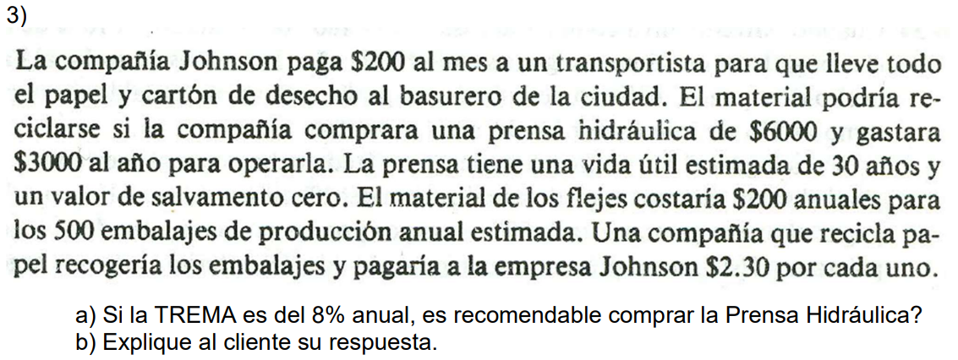
 |  | P | -$6,000.00
 |  | c.op | $3,000.00
 |  | c.flej | $200.00
 |  | 2.30*500 | $1,150.00
 |  | TREMA | 8%
 |  | vida útil | 30 | años

 |  | costo total | -$2,050.00
 |  |  |  |  | si no fuera capitalizable | si fuera capitalizable
 |  | VA | -$23,078.46 |  | -$27,018.68 | -$27,256.70
 |  | VA TOTAL | -$29,078.46 |  | -$27,018.68 | -$27,256.70

 |  | * Considerando los costos y beneficios de optar por el reciclaje, obtuvimos un valor actual equivalente a $23,078.46
 |  | * Eso junto con el costo inicial de $6000 obtuvimos un valor actual total de -$29,078.56
 |  | * Considerando la opción de no reciclar y pagar $200 al mes, obtuvimos un valor actual total mejor que el anterior, ya sea con una TREMA capitalizable mensualmente o no
 |  | * En cualquier caso, es mejor no invertir en el reciclaje si se considera únicamente la economía. Por motivos ambientales, siempre será mejor optar por ello.

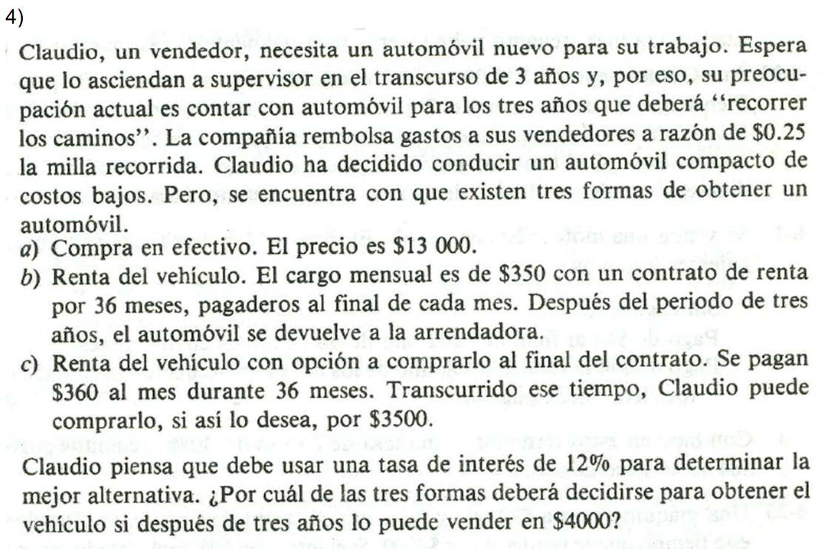

 |  | opción A |  |  | opción B |  |  | opción C
 |  | TREMA | 12% | anual | TREMA | 12% | anual | TREMA | 12% | anual
 |  | año 0 | -13000 |  |  | 1% |  |  | 1%
 |  | valor de retorno | 4000 |  | año 0 | 0 |  | año 0 | 0
 |  |  |  |  | mensual | -$350.00 |  | mensual | -$360.00
 |  | VA | $2,847.12 |  | valor de retorno | 0 |  | valor de retorno | $500.00
 |  | VA TOTAL | -$10,152.88
 |  |  |  |  | VA | -$10,537.63 |  | VA | -$10,838.70
 |  |  |  |  | VA TOTAL | -$10,537.63 |  | VA TOTAL | -$10,338.70

 |  | * Considerando todos los datos, la opción A fue la que tuvo un valor actual total mejor que las demás opciones.
 |  | * Además, así se puede optar por usar el auto más tiempo y seguir teniendo beneficios de $0.25 por milla.
 |  | * Considere usted qué tanto va a conducir para hacer una mejor estimación de beneficios.

